List1
LENGSFELD JAKUB

au [dB] = f (f)
|au| = 20log |Uout/Uin|
|Au| > 1 = zesílení, |au| [dB] = zisk
|Au| < 1 = zeslabení, |au| [dB] = útlum
Co budu počítat? | zesílení, zisk
Co budu znázorňovat? | Závislost zisku na frekvenci
Čím budu měřit? | Uin, Uout, f

Aktivace hardwaru:

Připojím kartu k PC.
Mám k dipsozici fyzický hardware NI myDAQ, můžu odlaďovat i měřit.
Chceme-li měřit, musíme si zkontrolovat zda je karta funkční.
Zapneme program Measurements & Automation Explorer, v kolonce Devices vidíme zelenou ikonku, to znamená že máme aktivní fyzický hardware
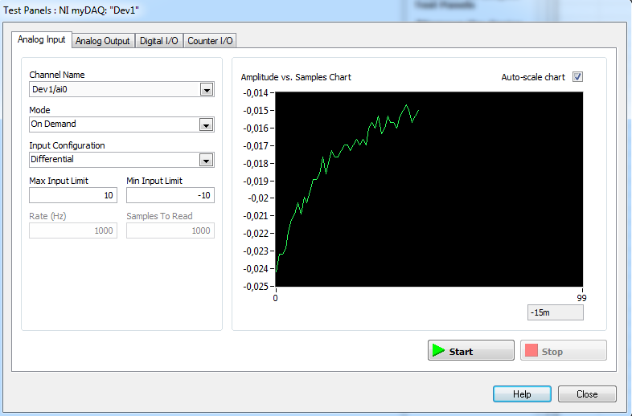
Spustíme Test Panels abychom vyzkoušeli funkčnost:
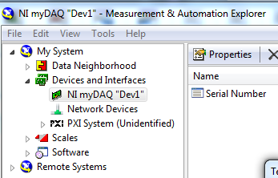

Zapojení obvodu do karty:
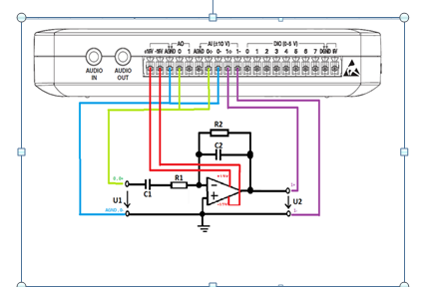

Otevřeme NI ELVISmx Instrument Launcher

A zde otevřeme Scope, Fgen a Bode

OSCILOSCOP |  | GENERÁTOR | PŘÍSTROJ KTERÝ ZOBRAZUJE PŘENOSOVOU CHARAKTERISTIKU
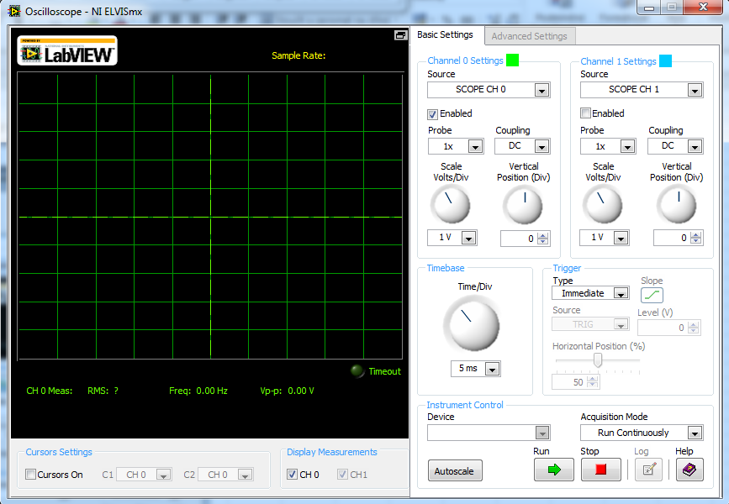
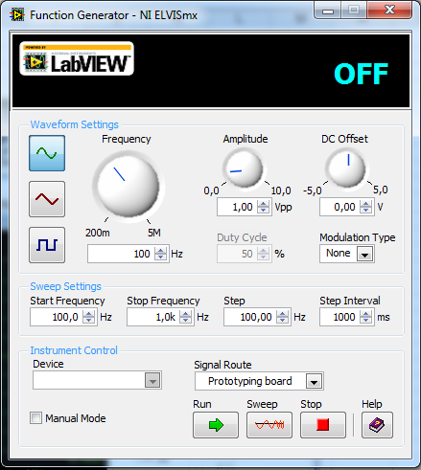
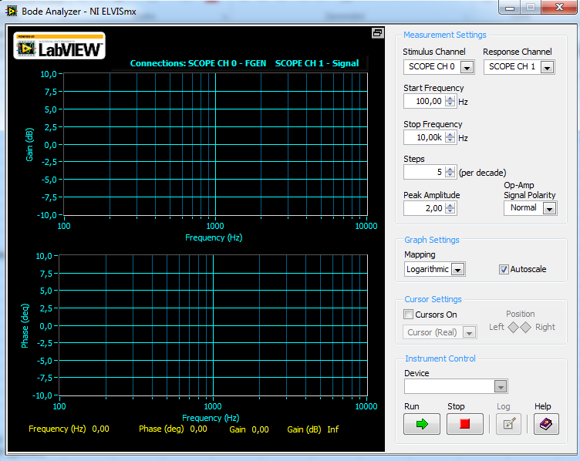

Pomocí generátoru budeme nastavovat frekvenci a vstupní napětí
Potom budeme na osciloskopu sledovat frekvenci a její průběh
A na Bode Analyzeru budeme sledovat přenosovou charakteristiku.

